7.6
 |  |  |  |  |  | Passat B5.5 immo3 / Golf 4 / T5 7.7 / 7.8

Blue cinnector |  |  |  |  |  | GENERAL SCHEME |  |  |  |  |  |  |  |  | Green connector
Terminal 15 | 37 | 1 | 17 |  | Main beams | MFD | DASHboard |  |  | MFD | DASHboard |  |  |  | Reversing light swith | 16* | 1 | 17 |  | Coil Key reader
Right turn signal |  | 2 | 18 |  | Left turn signal | 1 |  |  | 3.3 V | 21 | 23 | Green | Down |  | Coil Key reader |  | 2 | 18 | 30 | Oil level/temperature
Speedometer output 1 |  | 3 | 19 | 33 | ABS | 2 |  |  |  | 22 | 24 | Green | Up |  | Oil Pressure Sensor Add. | 29* | 3 | 19 | 11 | CAN H (motor)
Trailer turn signal. |  | 4 | 20 |  | Освещение приб. (58b) | 3 |  |  |  | 23 | 25 | Green | Reset |  | CAN data bus, screening |  | 4 | 20 | 10 | CAN L (motor)
Fuel gauge sender |  | 5 | 21 |  | ---- | 4 |  |  |  | 24 | 7 | Green | Brake Pads |  | W-линия |  | 5 | 21 | 28 | Lamp Fault
---- |  | 6 | 22 | 5 | Coolant level low | 5 |  |  |  | 25 | 15 | Green | BOOST |  | Washer fluid low |  | 6 | 22 | 26 | F120 hood
Terminal 31 |  | 7 | 23 | DC IN+ 5В + | Terminal 30 | 6* | USB | White |  | 26 | 22 | Green | F120 hood |  | Brake pad wear | 24 | 7 | 23 | 21 | MFI button - up
Температура ОЖ |  | 8 | 24 | DC IN- GND | Terminal 31 | 7* | USB | Green |  | 27 | 30 | Blue | TurboTimer |  | CAN low speed (comfort "High") | 14 | 8 | 24 | 22 | MFI button - down
Terminal 31 (load earth) |  | 9 | 25 | 40 | Self-diagnosis K-wire | 8 |  |  |  | 28* | 21 | Green | Lamp Fault |  | CAN low speed (comfort "Low") | 13 | 9 | 25 | 23 | MFI button - reset
Oil pressure switch |  | 10 | 26 |  | Right parking light | 9 |  |  | CAN RX () | 29* | 3 | Green | Oil Pressure Sensor Add. |  | -- |  | 10 | 26 |  | Ambient temperature
---- |  | 11 | 27 |  | Left parking light | 10 | 20 | Green | CAN L (motor) | 30 | 18 | Green | Oil SensorG266 |  | Сигнал стоянка |  | 11 | 27 |  | CAN bus (diag "High")
Battery (61) | 32 | 12 | 28 |  | Speedometer input | 11 | 19 | Green | CAN H (motor) | 31 | 13 | Green | Hand brake |  | Отключение климата |  | 12 | 28 |  | CAN bus (diag "Low")
---- |  | 13 | 29 | 35 | Brakes common | 12 |  |  |  | 32 | 12 | Blue | Baterie (61) |  | Parking brake / HandBRAKE | 31 | 13 | 29 |  | CAN (экран вых.шины)
Rear fog light |  | 14 | 30 | 27 | S contact | 13 | 9 | Green | CAN L comfort | 33 | 19 | Blue | ABS |  | ASR/ESP |  | 14 | 30 |  | Радио/Навигация (Clock)
---- |  | 15 | 31 | 34 | Seat belt warning | 14 | 8 | Green | CAN H comfort | 34 | 31 | Blue | Belts |  | Turbo | 25 | 15 | 31 |  | Радио/Навигация (Data)
---- |  | 16 | 32 |  | ---- | 15 |  |  | 5V | 35 | 29 | Blue | Brake Liquid |  | TurboTimer | 20* | 16 | 32 |  | Радио/Навигация (Enable)
 |  |  |  |  |  | 16* | 1 | Green | Reversing light swith | 36* | minus (-) LED yelow oil
 |  |  |  |  |  | 17 |  |  |  | 37 | 1 | Blue | ignition
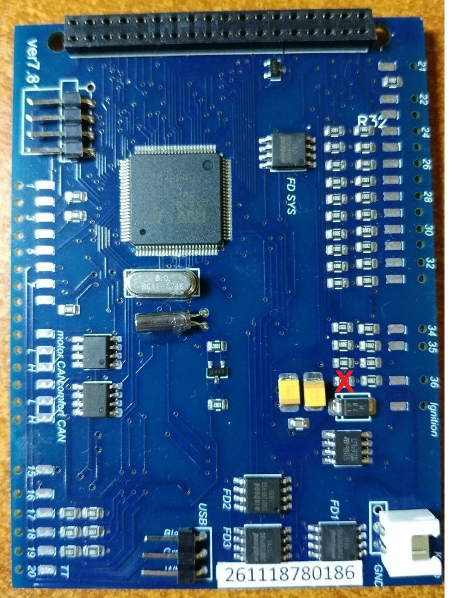
 |  |  |  |  |  | 18 |  |  |  | 38 | DC-DC OUT+ 5В +
 |  |  |  |  |  | 19 |  |  |  | 39 | DC-DC OUT- GND
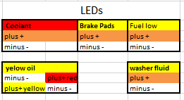
 |  |  |  |  |  | 20* | 16 | Green | TurboTimer | 40 | 25 | Blue | K-line

 |  |  |  |  |  |  |  |  |  |  | 23 | Blue | DC-DC IN+ 12В +
 |  |  |  |  |  |  |  |  |  |  | 24 | Blue | DC-DC IN- GND

 |  |  |  |  |  | 6* | If you inserted the USB wires into the connector at the bottom of the 3dMFD PCD, these pins are not used .. |  |  |  |  |  |  | 6* | Если вы вставили провода USB в разъем в нижней части PCD 3dMFD, эти контакты не используются.
 |  |  |  |  |  | 7* |  |  |  |  |  |  |  | 7*
 |  |  |  |  |  | 16* | You must add wire from the reverse gear light ON (+12V) wire to cluster, using free pin of the green connector |  |  |  |  |  |  | 16* | Вы должны проложить провод от провода включения заднего хода (+12в) в приборку через свободный пин зеленого разъема
 |  |  |  |  |  | 20* | Это управляющий выход реле турботаймера. |  |  |  |  |  |  | 20* | Это управляющий выход реле турботаймера.
 |  |  |  |  |  | 28* | If you have an optional pressure sensor. |  |  |  |  |  |  | 28* | Если у вас есть реле контроля перегоревших ламп
 |  |  |  |  |  | 29* | If you have a burned-out lamp control relay. |  |  |  |  |  |  | 29* | Если у вас установлен дополнительный датчик давления масла
 |  |  |  |  |  | 36* | If you install 3dMFD in the FullFIS cluster, this 36 pin is not used. |  |  |  |  |  |  | 36* | Если вы устанавливаете 3dMFD в кластере FullFIS, этот 36-контактный вывод не используется.

